操作
カラマリテープ_仕様書_プレイヤー

仕様書：操作

トップページ
 | Xboxコントローラー操作
リソース

操作
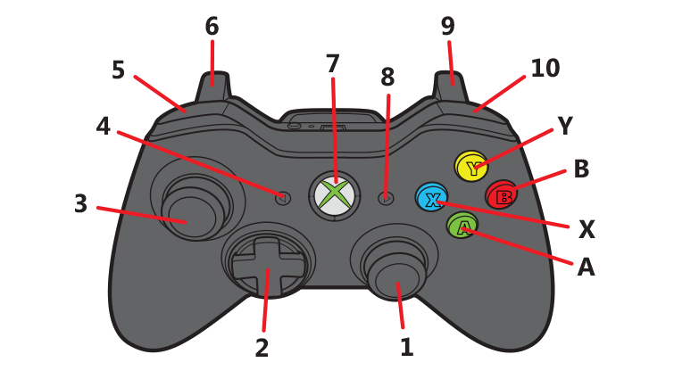
状態

 | 名前 | 操作名称 | 説明 | 入力（上図）
 | 決定/ジャンプ | B | メニューの選択時/ポーズ画面の選択時 | B
 | キャンセル | A | メニューの選択時/ポーズ画面の選択時 | A
 | 選択 | スティック・十字 | メニューの選択時/ポーズの選択時 | ２・３
 | 移動 | スティック・十字 | プレイヤーの移動 | 2・３
 | 拡大 | X | セロハンテープの拡大を行う時 | X
 | 縮小 | Y | セロハンテープの縮小を行う時 | Y
 | ネンチャクモード | LB | ネンチャクモードに切り替え/解除(カラマリモード) | 5
 | ツルツルモード | RB | ツルツルモードに切り替え/解除(カラマリモード) | 10
 | メニューを開く | START | ゲーム中にポーズメニューを開く/閉じる | 8

 | キーボード・マウス 操作

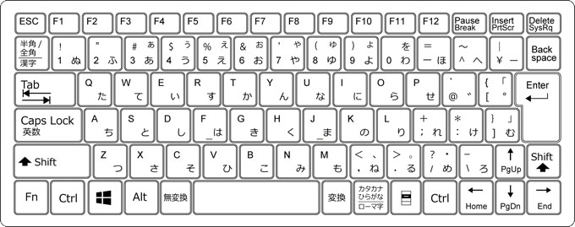
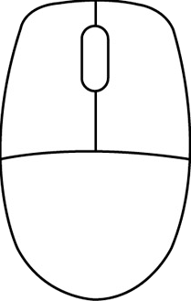

 | 名前 | 操作名称 | 説明 | ー
 | 決定 | 左クリック/エンター/Z | メニューの選択時/ポーズ画面の選択時
 | キャンセル | バックスペース/Z | メニューの選択時/ポーズ画面の選択時
 | 選択 | ←↑→↓ | メニューの選択時/ポーズの選択時
 | 移動 | W/A/S/D | プレイヤーの移動
 | ジャンプ | スペース | プレイヤーのジャンプ動作
 | 拡大 | マウスホイール 上回転 | セロハンテープの拡大を行う時
 | 縮小 | マウスホイール 下回転 | セロハンテープの縮小を行う時
 | ネンチャクモード | F | ネンチャクモードに切り替え/解除(カラマリモード)
 | ツルツルモード | R | ツルツルモードに切り替え/解除(カラマリモード)
 | メニューを開く | エスケープ | ゲーム中にポーズメニューを開く/閉じる

状態
カラマリテープ_仕様書_プレイヤー

仕様書：状態

トップページ
 | プレイヤーの概要
リソース

操作
・今作の主人公、プレイヤーキャラ。ゴールデンハムスターをイメージ
・オープニングにて、文房具屋でハムスターが逃げている時に机から落下して、
セロハンテープの輪っかの部分に閉じ込められてしまう。
・セロハンテープを使って、メビウスの輪にする事で移動と停止を交互にする事が可能。
・ネンチャク面を外側にすると動くことはできないが、壁に張り付くことが可能。
・ツルツル面を外側にすると転がり続けて、停止する事ができない。停止する際は
切り替える必要がある。
状態

 | 移動 (カラマリモード)

 | 実施項目リスト
 | ・ゲーム開始直後は「カラマリモード」の状態になっている
 | ・一定時間ごとに移動と停止を繰り返す（1秒～1.5秒：要調整）
 | ・移動速度は(要調整)
 | ・ハムスターは歩行アニメーションを行っている
 | ・移動する際はセロハンテープ(土台ごと)が回転している
 | ・移動は基本的に自動で行う
 | ・スティックで移動する方向を決めることが可能

 | 移動 (ネンチャクモード)

 | 実施項目リスト
 | ・「XboxコントローラーのLBボタン」又は「キーボードのFキー」押下でネンチャクモードを切り替える
 | ・再度「XboxコントローラーのLBボタン」又は「キーボードのFキー」押下でカラマリモードを切り替える
 | ・地上にいる場合は移動することができない。
 | ・壁に張り付いている時のみ移動を行うことが可能
 | ・移動速度は(要調整)
 | ・移動中ハムスターは歩行アニメーションを行っている
 | ・移動する際はセロハンテープ(土台ごと)が回転している
 | ・移動は基本的に自動で行う
 | ・スティックで移動する方向を決めることが可能
 | ・耐久ゲージを作成。耐久可能時間は最大10秒(要調整)

 | 移動 (ツルツルモード)

 | 実施項目リスト
 | ・「XboxコントローラーのRBボタン」又は「キーボードのRキー」押下でツルツルモードを切り替える
 | ・再度「XboxコントローラーのRBボタン」又は「キーボードのRキー」押下でカラマリモードを切り替える
 | ・ツルツルモード中は常に移動を行う
 | ・移動速度は(要調整)
 | ・ハムスターは歩行アニメーションを行っている
 | ・移動する際はセロハンテープ(土台ごと)が回転している
 | ・移動は基本的に自動で行う
 | ・スティックで移動する方向を決めることが可能

 | 拡大

 | 実施項目リスト
 | ・「XboxコントローラーのYボタン長押し」又は「マウスホイール上回転」でテープの拡大を行う
 | ・初期のサイズから5秒長押しで最大サイズとなる(要調整)
 | ・最大サイズはブロック4個分(要調整)
 | ・最大サイズになった際、拡大停止処理を実装
 | ・拡大している時に移動を行うことは可能か？(要検討)

 | 縮小

 | 実施項目リスト
 | ・「XboxコントローラーのYボタン長押し」又は「マウスホイール下回転」でテープの拡大を行う
 | ・初期サイズから縮小することはできない
 | ・最大サイズから5秒長押しで最小サイズとなる(要調整)
 | ・最大サイズはブロック0.5個分(要調整)
 | ・最小サイズになった際、縮小停止処理を実装
 | ・縮小している時に移動を行うことは可能か？(要検討)

 | ジャンプ

 | 実施項目リスト
 | ・「Bボタン長押し」又は「キーボードのSPACEキー」で押下でジャンプを行う
 | ・ボタンを押した時間によって、ジャンプの高さを変化するか？（要検討）
 | ・ジャンプの高さは最大ブロック4.5個分(要調整)

 | 空中移動

 | 実施項目リスト
 | ・「スティック、十字キー」又は「キーボードのW/A/S/D」で空中にいる時に方向転換を行う
 | ・
 | ・
 | ・
 | ・

